Hoja1
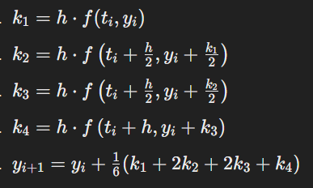
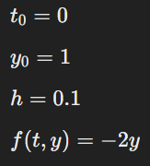
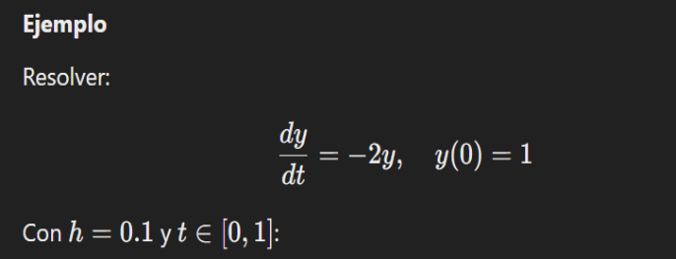
t | y | k1 | k2 | k3 | k4 | yi+1 | h
0 | 1 | -0.2 | -0.18 | -0.182 | -0.1636 | 0.81873333333 | 0.1
0.1 | 0.81873333333 | -0.16374666667 | -0.147372 | -0.14900946667 | -0.13394477333 | 0.67032427111
0.2 | 0.67032427111 | -0.13406485422 | -0.1206583688 | -0.12199901734 | -0.10966505075 | 0.5488168249
0.3 | 0.5488168249 | -0.10976336498 | -0.098787028482 | -0.099884662132 | -0.089786432554 | 0.44933462844
0.4 | 0.44933462844 | -0.089866925688 | -0.080880233119 | -0.081778902376 | -0.073511145213 | 0.36788523813
0.5 | 0.36788523813 | -0.073577047625 | -0.066219342863 | -0.066955113339 | -0.060186024957 | 0.30119990729
0.6 | 0.30119990729 | -0.060239981459 | -0.054215983313 | -0.054818383128 | -0.049276304833 | 0.2466024041
0.7 | 0.2466024041 | -0.04932048082 | -0.044388432738 | -0.044881637546 | -0.040344153311 | 0.20190160832
0.8 | 0.20190160832 | -0.040380321663 | -0.036342289497 | -0.036746092713 | -0.03303110312 | 0.16530357678
0.9 | 0.16530357678 | -0.033060715356 | -0.029754643821 | -0.030085250974 | -0.027043665162 | 0.13533954843
1 | 0.13533954843 | -0.027067909686 | -0.024361118717 | -0.024631797814 | -0.022141550123 | 0.11080699962

